상품제안서
스위스와그너 필라그라베명함지갑B+유러피안머니클립 2종세트 | 상품코드: S17211

 |  |  |  |  |  |  | 02-713-8555 | www.synergygift.co.kr
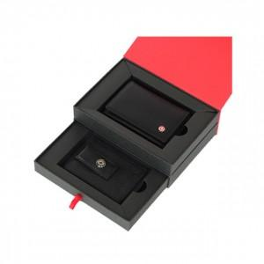

【상세/제작정보】 | <p style="text-align: center; " align="center">▶ 명함지갑 : 베이직하면서 심플한 감각의 디자인입니다.&nbsp;</p><p style="text-align: center; " align="center">많은 양의 명함을 수납할 수 있는 구조로 제작되었습니다. (명함포켓 : 1개, 신용카드포켓 : 4개)&nbsp;</p><p style="text-align: center; " align="center">▶ 머니클립 : 국내에서 흔히 볼 수 없는 유럽 스타일의 새로운 머니클립입니다.&nbsp;</p><p style="text-align: center; " align="center">매우 슬림한 형태로, 주머니나 벨트에 고정 가능한 클립이 있어 휴대가 용이합니다.</p><p style="text-align: center; " align="center">클립, 지폐포켓: 1개, 간이포켓: 1개, 신용카드포켓: 2개&nbsp;</p>

【인쇄/포장옵션】 | 불박 / 포장지포장

【공급단가】 | 수량 | 30~ | 100~ | 500~ | 1,000~ | 2,000~
*VAT별도 | 단가 | 36,600원 | 30,800원 | 29,700원 | 28,600원 | 27,500원

【상품 URL】 | https://www.synergygift.co.kr:443/src/goods_detail.php?gdno=14237

